1.รวม
โครงการที่ปรากฎเป็นโครงการที่ผ่านการอนุมัติจากผู้บริหาร (M7) ของหน่วยงานเท่านั้น (ข้อมูล ณ เดือนมิถุนายน 2566)
โครงการภายใต้เป้าหมายแผนแม่บทย่อย: 220102 การปฏิบัติตามและการบังคับใช้กฎหมายมีความคุ้มค่าทางเศรษฐกิจ ทั่วถึง ไม่เลือกปฏิบัติ และเป็นธรรม
กรุณา Log in เข้าระบบ eMENSCR ก่อนดำเนินการ Click ที่ link โครงการนั้น ๆ
หมายเหตุ : หากไม่ Login จะไม่สามารถดูรายละเอียดโครงการได้

ชื่อโครงการ / การดำเนินงาน | ยุทธศาสตร์ชาติที่เกี่ยวข้องโดยตรง (ข้อความ) | ปีงบประมาณ | วันที่เริ่มต้นโครงการ | วันที่สิ้นสุดโครงการ | หน่วยงานระดับกองหรือเทียบเท่า | หน่วยงานระดับกรมหรือเทียบเท่า | หน่วยงานระดับกระทรวงหรือเทียบเท่า | ประเภทโครงการ | องค์ประกอบ | ปัจจัย
การจัดทำร่างพระราชบัญญัติการบริหารจัดการระบบตั๋วร่วม พ.ศ. .... | ด้านการปรับสมดุลและพัฒนาระบบการบริหารจัดการภาครัฐ | 2560 | ตุลาคม 2559 | ธันวาคม 2563 | สํานักงานโครงการบริหารจัดการระบบตั๋วร่วม | สำนักงานนโยบายและแผนการขนส่งและจราจร | กระทรวงคมนาคม |  | 220102V01 | 220102V01F02
ให้ประชาชนได้ใช้เสรีภาพแสดงความคิดเห็นเกี่ยวกับการจัดทำและเสนอกฎหมายโดยกระทรวงกลาโหม | ด้านการปรับสมดุลและพัฒนาระบบการบริหารจัดการภาครัฐ | 2561 | กันยายน 2561 | ธันวาคม 2564 | กรมพระธรรมนูญ | สำนักงานปลัดกระทรวงกลาโหม | กระทรวงกลาโหม |  | 220102V01 | 220102V01F03
โครงการจัดตั้งแผนกคดีพาณิชย์ในศาลแพ่ง | ด้านการปรับสมดุลและพัฒนาระบบการบริหารจัดการภาครัฐ | 2561 | เมษายน 2561 | กันยายน 2563 | สำนักงานศาลยุติธรรม | สำนักงานศาลยุติธรรม | ศาล |  | 220102V02 | 220102V02F04
โครงการก่อสร้างอาคารคัดแยกแม่และเด็ก ตม.จว.ตาก ต.ท่าสายลวด อ.แม่สอด จ.ตาก | ด้านการสร้างโอกาสและความเสมอภาคทางสังคม | 2561 | กรกฎาคม 2561 | กันยายน 2562 | กองยุทธศาสตร์ สำนักงานยุทธศาสตร์ตำรวจ | สำนักงานตำรวจแห่งชาติ | หน่วยงานขึ้นตรงนายกรัฐมนตรี |  | 220102V01 | 220102V01F03
การจัดทำคำอธิบายประกอบร่างกฎหมาย | ด้านการปรับสมดุลและพัฒนาระบบการบริหารจัดการภาครัฐ | 2562 | ตุลาคม 2561 | ธันวาคม 2565 | กรมพระธรรมนูญ | สำนักงานปลัดกระทรวงกลาโหม | กระทรวงกลาโหม |  | 220102V01 | 220102V01F02
ประชาสัมพันธ์เชิงรุกห้ามขายสินค้าผิดกฎหมายผ่านสื่อออนไลน์ | ด้านการปรับสมดุลและพัฒนาระบบการบริหารจัดการภาครัฐ | 2562 | ตุลาคม 2561 | กันยายน 2562 | สำนักงานเลขานุการกรม | กรมสรรพสามิต | กระทรวงการคลัง |  | 220102V01 | 220102V01F02
การจัดทำคำอธิบายกฎหมายที่มีผลบังคับใช้แล้ว | ด้านการปรับสมดุลและพัฒนาระบบการบริหารจัดการภาครัฐ | 2562 | ตุลาคม 2561 | กันยายน 2562 | กองกฎหมาย | สำนักงานปลัดกระทรวงดิจิทัลเพื่อเศรษฐกิจและสังคม | กระทรวงดิจิทัลเพื่อเศรษฐกิจและสังคม |  | 220102V01 | 220102V01F02
จัดทำประมวลกฎหมายสำคัญ เพื่อเป็นตัวอย่างในการดำเนินการจัดทำประมวลกฎหมาย | ด้านการปรับสมดุลและพัฒนาระบบการบริหารจัดการภาครัฐ | 2562 | ตุลาคม 2561 | ธันวาคม 2563 | สำนักงานเลขาธิการ | สำนักงานคณะกรรมการกฤษฎีกา | สำนักนายกรัฐมนตรี | โครงการภายใต้กิจกรรม Big Rock | 220102V02 | 220102V02F01
กำหนดหลักเกณฑ์การจัดทำคำอธิบายกฎหมายในความรับผิดชอบของแต่ละหน่วยงาน | ด้านการปรับสมดุลและพัฒนาระบบการบริหารจัดการภาครัฐ | 2562 | มกราคม 2562 | ธันวาคม 2562 | สำนักงานเลขาธิการ | สำนักงานคณะกรรมการกฤษฎีกา | สำนักนายกรัฐมนตรี |  | 220102V03 | 220102V03F01
เร่งรัดการจัดทำคำแปลกฎหมาย | ด้านการปรับสมดุลและพัฒนาระบบการบริหารจัดการภาครัฐ | 2562 | ตุลาคม 2561 | ธันวาคม 2562 | สำนักงานเลขาธิการ | สำนักงานคณะกรรมการกฤษฎีกา | สำนักนายกรัฐมนตรี |  | 220102V01 | 220102V01F02
โครงการพัฒนาระบบบริหารจัดการคดี (Case Management System) | ด้านการปรับสมดุลและพัฒนาระบบการบริหารจัดการภาครัฐ | 2562 | ตุลาคม 2561 | ธันวาคม 2562 |  | สำนักงานศาลรัฐธรรมนูญ | ศาล |  | 220102V04 | 220102V04F01
โครงการผลิตสื่อประชาสัมพันธ์ประเภทสปอตและสกู๊ปรายการ เพื่อเผยแพร่หน้าที่และอำนาจของศาลรัฐธรรมนูญ ความรู้เกี่ยวกับกฎหมายรัฐธรรมนูญ และสิทธิของประชาชนภายใต้รัฐธรรมนูญผ่านสื่อโทรทัศน์ | ด้านการปรับสมดุลและพัฒนาระบบการบริหารจัดการภาครัฐ | 2562 | พฤศจิกายน 2561 | กันยายน 2562 |  | สำนักงานศาลรัฐธรรมนูญ | ศาล |  | 220102V04 | 220102V04F03
การจัดทำวีดิทัศน์ฉบับย่อเผยแพร่หน้าที่และอำนาจของของศาลรัฐธรรมนูญและภารกิจของศาลรัฐธรรมนูญ | ด้านการปรับสมดุลและพัฒนาระบบการบริหารจัดการภาครัฐ | 2562 | กุมภาพันธ์ 2562 | เมษายน 2562 |  | สำนักงานศาลรัฐธรรมนูญ | ศาล |  | 220102V04 | 220102V04F03
การจัดทำบทความเผยแพร่ประชาสัมพันธ์ศาลรัฐธรรมนูญเนื่องในวาระครบรอบ 21 ปี ศาลรัฐธรรมนูญ | ด้านการปรับสมดุลและพัฒนาระบบการบริหารจัดการภาครัฐ | 2562 | มีนาคม 2562 | เมษายน 2562 |  | สำนักงานศาลรัฐธรรมนูญ | ศาล |  | 220102V01 | 220102V01F02
โครงการผลิตสื่อประชาสัมพันธ์ประเภทสปอตและสารคดี เพื่อเผยแพร่หน้าที่และอำนาจของ ศาลรัฐธรรมนูญ กฎหมายรัฐธรรมนูญ สิทธิและเสรีภาพของประชาชนภายใต้รัฐธรรมนูญ ผ่านสื่อวิทยุกระจายเสียง | ด้านการปรับสมดุลและพัฒนาระบบการบริหารจัดการภาครัฐ | 2562 | ธันวาคม 2561 | มิถุนายน 2562 |  | สำนักงานศาลรัฐธรรมนูญ | ศาล |  | 220102V04 | 220102V04F03
พัฒนากฎหมายและเสริมสร้างประสิทธิภาพการบังคับใช้กฎหมายอย่างมีส่วนร่วม | ด้านการปรับสมดุลและพัฒนาระบบการบริหารจัดการภาครัฐ | 2562 | ตุลาคม 2561 | กันยายน 2562 | กองกฎหมาย | สำนักงานปลัดกระทรวงฯ | กระทรวงการพัฒนาสังคมและความมั่นคงของมนุษย์ |  | 220102V01 | 220102V01F02
อบรมสัมมนาความรู้ด้านกฎหมายสำหรับประชาชนทั่วไปและบุคลากรในท้องถิ่น | ด้านการสร้างโอกาสและความเสมอภาคทางสังคม | 2562 | ตุลาคม 2561 | กันยายน 2562 | คณะมนุษยศาสตร์และสังคมศาสตร์ | มหาวิทยาลัยราชภัฏกำแพงเพชร | กระทรวงการอุดมศึกษา วิทยาศาสตร์ วิจัยและนวัตกรรม |  | 220102V01 | 220102V01F02
โครงการเชื่อมโยงการนำระบบตรวจสอบตู้คอนเทนเนอร์สินค้าด้วยเครื่อง X-ray/CCTV มาใช้ในการตรวจปล่อย | ด้านการปรับสมดุลและพัฒนาระบบการบริหารจัดการภาครัฐ | 2563 | ตุลาคม 2562 | กันยายน 2566 | ศูนย์ประมวลข้อมูลการข่าวทางศุลกากร (ศปข.) | กรมศุลกากร | กระทรวงการคลัง |  | 220102V04 | 220102V04F01
โครงการสัมมนารับฟังความคิดเห็นและการมีส่วนร่วมของประชาชนและบุคลากรหน่วยงานของรัฐที่เกี่ยวข้อง ในการแก้ไขเพิ่มเติมประมวลกฏหมายวิธีพิจารณาความอาญา | ด้านการปรับสมดุลและพัฒนาระบบการบริหารจัดการภาครัฐ | 2563 | ตุลาคม 2562 | ตุลาคม 2563 | สำนักงานนโยบาย ยุทธศาสตร์ และงบประมาณ | สำนักงานอัยการสูงสุด | องค์กรอิสระ |  | 220102V01 | 220102V01F02
การปรับปรุงแก้ไขพระราชบัญญัติส่งเสริมการพัฒนาฝีมือแรงงาน พ.ศ. 2545 | ด้านการปรับสมดุลและพัฒนาระบบการบริหารจัดการภาครัฐ | 2563 | ตุลาคม 2562 | กันยายน 2563 | กลุ่มกฎหมาย | กรมพัฒนาฝีมือแรงงาน | กระทรวงแรงงาน |  | 220102V03 | 220102V03F03
โครงการข่าวกรองที่สามารถพัฒนาเป็นสำนวนการสืบสวนหรือคดีพิเศษ (ศ.สรข.) | ด้านการปรับสมดุลและพัฒนาระบบการบริหารจัดการภาครัฐ | 2563 | ตุลาคม 2562 | กันยายน 2563 | กองปฏิบัติการพิเศษ | กรมสอบสวนคดีพิเศษ | กระทรวงยุติธรรม |  | 220102V04 | 220102V04F02
โครงการอบรมหลักสูตรการดำเนินการทางวินัยร้ายแรง (ตามหลักสูตร ก.ค.ศ.)และกฎหมายปกครองที่เกี่ยวข้องกับการดำเนินการทางวินัย | ด้านการปรับสมดุลและพัฒนาระบบการบริหารจัดการภาครัฐ | 2563 | ตุลาคม 2562 | กันยายน 2563 | สำนักบริหารงานการศึกษาพิเศษ | สำนักงานคณะกรรมการการศึกษาขั้นพื้นฐาน | กระทรวงศึกษาธิการ |  | 220102V02 | 220102V02F01
โครงการจัดทำแผนพัฒนาปรับปรุงกระบวนงานของกลุ่มกฎหมายอาหารและยา แผนระยะยาว 3 ปี ตั้งแต่ปี พ.ศ. 2564 - 2566 (ประจำปีงบประมาณ พ.ศ. 2563) | ด้านการปรับสมดุลและพัฒนาระบบการบริหารจัดการภาครัฐ | 2563 | ตุลาคม 2562 | สิงหาคม 2563 | กลุ่มกฎหมายอาหารและยา | สำนักงานคณะกรรมการอาหารและยา | กระทรวงสาธารณสุข |  | 220102V02 | 220102V02F04
โครงการขับเคลื่อนสถาบันพัฒนาการสืบสวนสอบสวนคดีพิเศษ (การดำเนินการตามแผนปฏิบัติการการพัฒนาสถาบันพัฒนาการสืบสวนสอบสวนคดีพิเศษ ประจำปีงบประมาณ พ.ศ. 2563) | ด้านการปรับสมดุลและพัฒนาระบบการบริหารจัดการภาครัฐ | 2563 | เมษายน 2563 | กันยายน 2563 | กองพัฒนาและสนับสนุนคดีพิเศษ | กรมสอบสวนคดีพิเศษ | กระทรวงยุติธรรม |  | 220102V02 | 220102V02F01
การพัฒนามาตรการคุ้มครองพลเมืองจากการสอดส่องการสื่อสารโดยรัฐ | ด้านการสร้างโอกาสและความเสมอภาคทางสังคม | 2563 | เมษายน 2563 | มีนาคม 2564 | คณะนิติศาสตร์ | มหาวิทยาลัยเชียงใหม่ | กระทรวงการอุดมศึกษา วิทยาศาสตร์ วิจัยและนวัตกรรม |  | 220102V03 | 220102V03F03
โครงการสัมมนาทางวิชาการเพื่อพัฒนาระบบการคุ้มครองทรัพย์สินทางปัญญา | ด้านการปรับสมดุลและพัฒนาระบบการบริหารจัดการภาครัฐ | 2564 | ตุลาคม 2563 | กันยายน 2564 | สำนักกฎหมาย | กรมทรัพย์สินทางปัญญา | กระทรวงพาณิชย์ |  | 220102V03 | 220102V03F01
การปรับปรุงแก้ไขเพิ่มเติมพระราชบัญญัติการสอบสวนคดีพิเศษหรืออนุบัญญัติที่เกี่่ยวข้อง | ด้านการปรับสมดุลและพัฒนาระบบการบริหารจัดการภาครัฐ | 2564 | มกราคม 2564 | กันยายน 2564 | กองกฎหมาย | กรมสอบสวนคดีพิเศษ | กระทรวงยุติธรรม |  | 220102V03 | 220102V03F01
โครงการการพัฒนาระบบเทคโนโลยีและสารสนเทศเพื่อการสืบสวนสอบสวนคดีพิเศษ | ด้านการปรับสมดุลและพัฒนาระบบการบริหารจัดการภาครัฐ | 2564 | ตุลาคม 2563 | กันยายน 2564 | กองเทคโนโลยีและศูนย์ข้อมูลการตรวจสอบ | กรมสอบสวนคดีพิเศษ | กระทรวงยุติธรรม |  | 220102V04 | 220102V04F01
โครงการพัฒนาศักยภาพ/ทักษะ/ความเชี่ยวชาญของผู้บังคับใช้กฎหมายให้มีประสิทธิภาพ | ด้านการปรับสมดุลและพัฒนาระบบการบริหารจัดการภาครัฐ | 2564 | ตุลาคม 2563 | กันยายน 2564 | กองพัฒนาและสนับสนุนคดีพิเศษ | กรมสอบสวนคดีพิเศษ | กระทรวงยุติธรรม |  | 220102V02 | 220102V02F04
โครงการพัฒนาระบบบริหารคดีพิเศษด้วยเทคโนโลยีสารสนเทศ | ด้านการปรับสมดุลและพัฒนาระบบการบริหารจัดการภาครัฐ | 2564 | ตุลาคม 2563 | กันยายน 2564 | กองเทคโนโลยีและศูนย์ข้อมูลการตรวจสอบ | กรมสอบสวนคดีพิเศษ | กระทรวงยุติธรรม |  | 220102V04 | 220102V04F01
โครงการจัดหาหรือพัฒนาเครื่องมือเทคโนโลยีอุปกรณ์พิเศษเพื่อสนับสนุนการสืบสวนและสอบสวนคดีพิเศษ | ด้านการปรับสมดุลและพัฒนาระบบการบริหารจัดการภาครัฐ | 2564 | ตุลาคม 2563 | มิถุนายน 2564 | กองพัฒนาและสนับสนุนคดีพิเศษ | กรมสอบสวนคดีพิเศษ | กระทรวงยุติธรรม |  | 220102V04 | 220102V04F01
...

3.Pivot VC
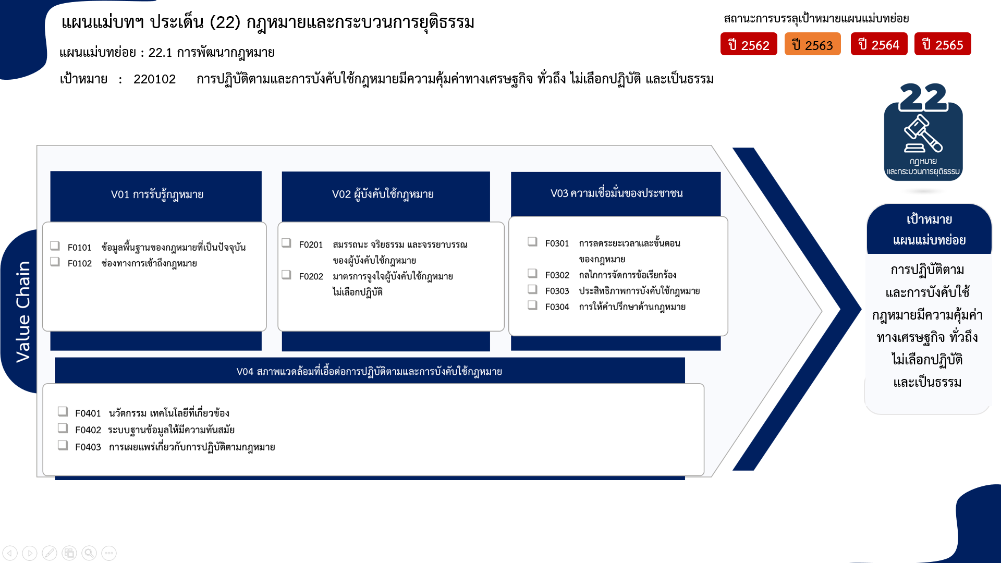
1 โครงการ
3 โครงการ
7 โครงการ
0 โครงการ
21 โครงการ
2 โครงการ
0 โครงการ
9 โครงการ
7 โครงการ
1 โครงการ
20 โครงการ
รวมทั้งสิ้น 71 โครงการ
...
2563 | 2564 | 2565 | รวมจำนวนโครงการทั้งหมด
1 | 2 | 7 | 21
 |  | 1 | 1
1 | 2 | 5 | 17
 |  | 1 | 3
3 | 2 |  | 7
2 |  |  | 3
1 | 2 |  | 4
2 | 14 | 15 | 32
 | 9 | 11 | 21
 |  | 2 | 2
2 | 5 | 2 | 9
2 | 3 | 2 | 11
1 | 3 | 2 | 7
1 |  |  | 1
 |  |  | 3
8 | 21 | 24 | 71

โครงการที่ไม่สอดคล้องกับองค์ประกอบและปัจจัยใดของเป้าหมายแผนแม่บทย่อย จำนวน 0 โครงการ

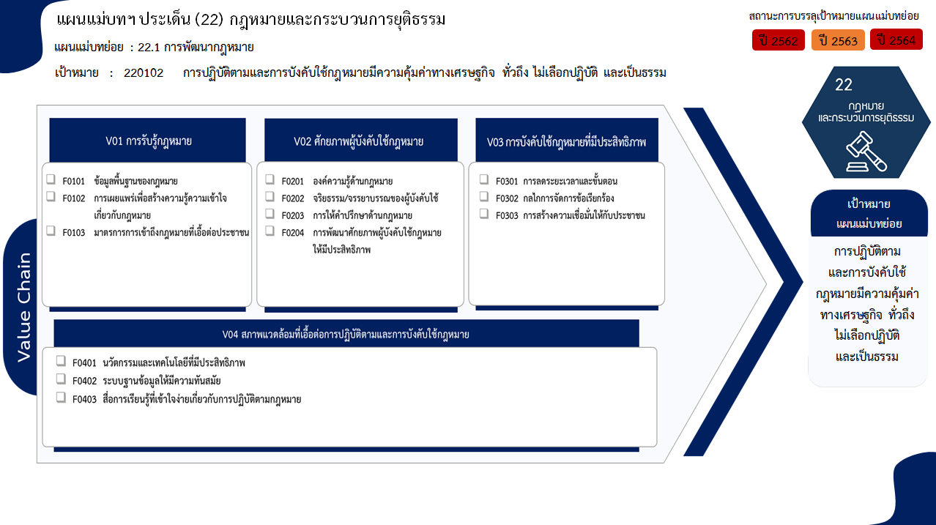
1 โครงการ
17 โครงการ
3 โครงการ
3 โครงการ
0 โครงการ
0 โครงการ
4 โครงการ
21 โครงการ
2 โครงการ
9 โครงการ
7 โครงการ
1 โครงการ
3 โครงการ
รวมทั้งสิ้น 71 โครงการ

